Estadísticos
 |  | 1 | 2 | 3 | 4 | 5
Calibración | Cal 1.1 | 0.20 | 0.23 | 0.20 | 0.30 | 0.21
 | Cal 1.2 | 0.25 | 0.21 | 0.20 | 0.30 | 0.22
 | Cal 1.3 | 0.30 | 0.24 | 0.20 | 0.30 | 0.24
Analista 1 | Ana 2.1 | 0.20 | 0.23 | 0.25 | 0.25 | 0.23
 | Ana 2.2 | 0.30 | 0.21 | 0.20 | 0.30 | 0.25
 | Ana 2.3 | 0.30 | 0.20 | 0.25 | 0.30 | 0.21
Analista 2 | Ana 3.1 | 0.25 | 0.25 | 0.30 | 0.25 | 0.22
 | Ana 3.2 | 0.25 | 0.24 | 0.30 | 0.25 | 0.21
 | Ana 3.3 | 0.20 | 0.20 | 0.30 | 0.25 | 0.24

Atípicos Grubbs

Atípicos Todos los datos
H0: | No existen datos atípicos en todos los datos
H1: | Si existen datos atípicos en todos los datos
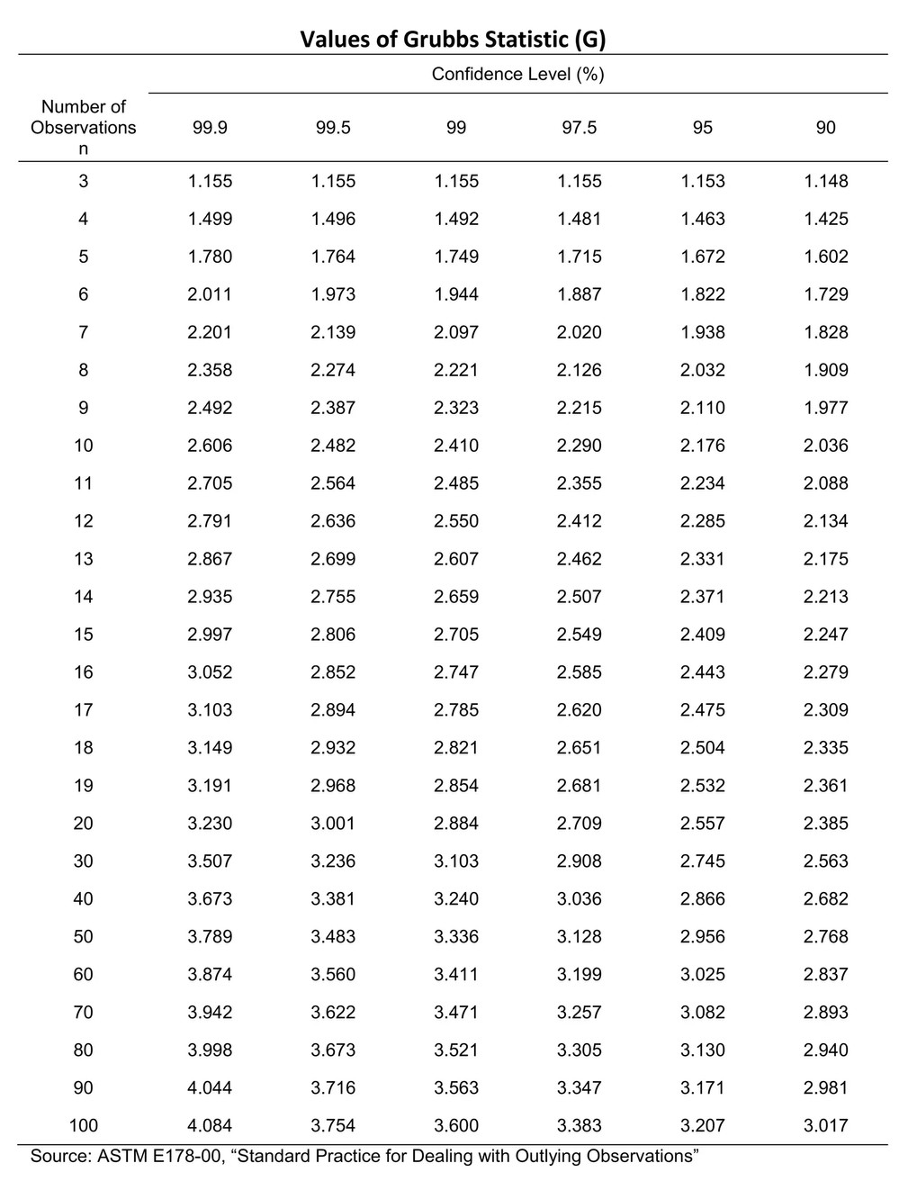
 | Promedio: | 0.24
 | DesvStd: | 0.03689597717

 |  | 1 | 2 | 3 | 4 | 5
Calibración | Cal 1.1 | 1.20 | 0.39 | 1.20 | 1.51 | 0.93
 | Cal 1.2 | 0.16 | 0.93 | 1.20 | 1.51 | 0.66
 | Cal 1.3 | 1.51 | 0.11 | 1.20 | 1.51 | 0.11
Analista 1 | Ana 2.1 | 1.20 | 0.39 | 0.16 | 0.16 | 0.39
 | Ana 2.2 | 1.51 | 0.93 | 1.20 | 1.51 | 0.16
 | Ana 2.3 | 1.51 | 1.20 | 0.16 | 1.51 | 0.93
Analista 2 | Ana 3.1 | 0.16 | 0.16 | 1.51 | 0.16 | 0.66
 | Ana 3.2 | 0.16 | 0.11 | 1.51 | 0.16 | 0.93
 | Ana 3.3 | 1.20 | 1.20 | 1.51 | 0.16 | 0.11

Prueba t-student

MRC | MR 1 | MR 1
0.20 | 0.20 | 0.25
0.23 | 0.23 | 0.25
0.20 | 0.25 | 0.30 |  |  | MRC | MR 1 | MR 1
0.30 | 0.25 | 0.25 |  | Promedio | 0.240 | 0.245 | 0.247
0.21 | 0.23 | 0.22 |  | Desvest | 0.041 | 0.039 | 0.033
0.25 | 0.30 | 0.25 |  | CV% | 17% | 16% | 13%
0.21 | 0.21 | 0.24
0.20 | 0.20 | 0.30
0.30 | 0.30 | 0.25
0.22 | 0.25 | 0.21
0.30 | 0.30 | 0.20
0.24 | 0.20 | 0.20
0.20 | 0.25 | 0.30
0.30 | 0.30 | 0.25
0.24 | 0.21 | 0.24

H0: | Existe precision entre el MR y MRC |  |  |  | H0: | Existen precisión intermedia en la prueba de Comp.Int
H1: | NO Existe precision entre el MR y MRC |  |  |  | H1: | NO Existen precisión intermedia en la prueba de Comp.Int

Prueba F para varianzas de dos muestras |  |  |  |  | Análisis de varianza de un factor

 | MRC | MR |  |  | RESUMEN
Media | 0.24 | 0.24533333333 |  |  | Grupos | Cuenta | Suma | Promedio | Varianza
Varianza | 0.0016571428571 | 0.0015123809524 |  |  | Rep.Cal | 15 | 3.6 | 0.24 | 0.0016571428571
Observaciones | 15 | 15 |  |  | C.Int Ago | 15 | 3.68 | 0.24533333333 | 0.0015123809524
Grados de libertad | 14 | 14 |  |  | C.Int Sep | 15 | 3.71 | 0.24733333333 | 0.0010780952381
F | 1.0957178841 |  | Apruebo H0
P(F<=f) una cola | 0.43330770856
Valor crítico para F (una cola) | 2.4837257411 |  |  |  | ANÁLISIS DE VARIANZA
 |  |  |  |  | Origen de las variaciones | Suma de cuadrados | Grados de libertad | Promedio de los cuadrados | F | Probabilidad | Valor crítico para F
 |  |  |  |  | Entre grupos | 0.00043111111111 | 2 | 0.00021555555556 | 0.15224215247 | 0.85925206858 | 3.2199422932
 |  |  |  |  | Dentro de los grupos | 0.059466666667 | 42 | 0.0014158730159

 |  |  |  |  | Total | 0.059897777778 | 44

